САТИН
Василиса САТИН |  | 1,5 сп. | 2,0 сп. | Евро | Дуэт
604 | 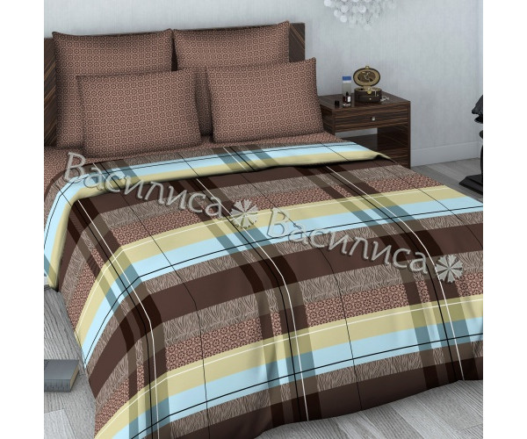 | НЕТ | НЕТ | НЕТ | ЕСТЬ
608 |       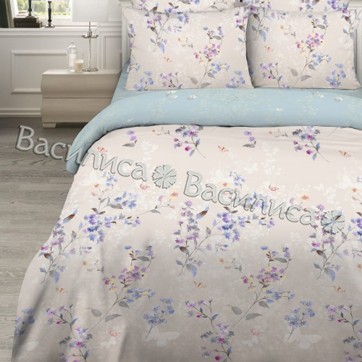  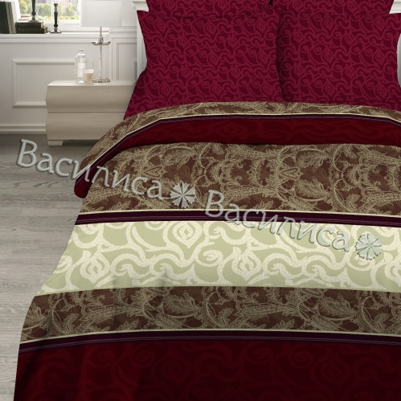 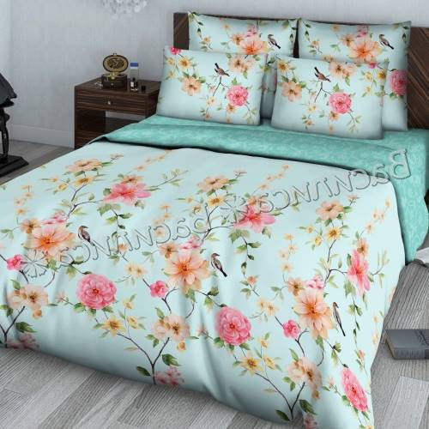 | НЕТ | ЕСТЬ | НЕТ | НЕТ
КПБ ВАСИЛИСА "МОДЕРН", "СОУЛ", "Нежные объятия"
715\1 | 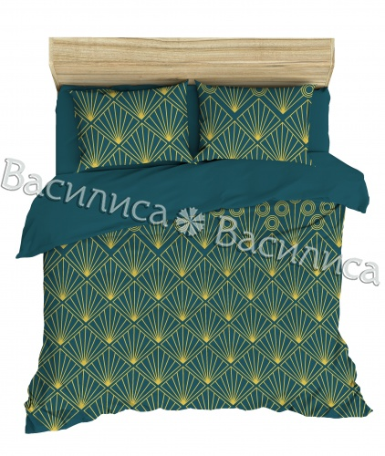 | НЕТ | ЕСТЬ | ЕСТЬ | НЕТ
715\4 |    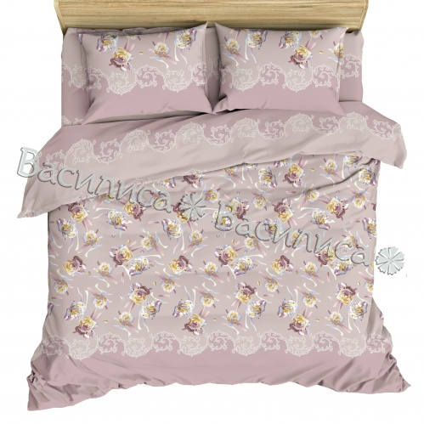  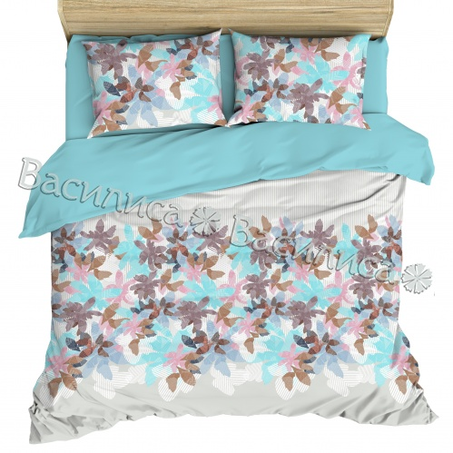 | НЕТ | ЕСТЬ | НЕТ | нЕТ
КПБ ВАСИЛИСА "НЕЖНОСТЬ", "ОНЕГИН", "ЛОФТ", "МИЛЬФЛЕР", "ЦАРЕВНА"

701/2 | 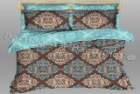 | НЕТ | НЕТ | НЕТ | ЕСТЬ
702/1 |      | НЕТ | НЕТ | НЕТ | НЕТ
КПБ ВАСИЛИСА "БЕЛАЯ" ранфорс

7002 |  | ЕСТЬ | НЕТ | ЕСТЬ | ЕСТЬ
7000 |   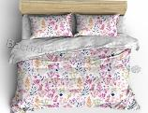 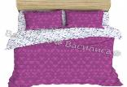 | ЕСТЬ | НЕТ | НЕТ | НЕТ
КПБ Т М " Василиса ПРЕМИУМ - роскошный подарок к НГОДУ
 | САТИН ЖАККАРД БАМБУК
311 |  | НЕТ | ЕСТЬ | НЕТ | НЕТ
312 |  | НЕТ | ЕСТЬ | НЕТ | НЕТ
 | САТИН ШИК Кружевной
331 |  | НЕТ | ЕСТЬ | НЕТ | НЕТ
332 |  | НЕТ | НЕТ | ЕСТЬ | НЕТ

